상품제안서
야광 컬러 볼마커 | 상품코드: S27893

 |  |  |  |  |  |  | 02-713-8555 | www.synergygift.co.kr
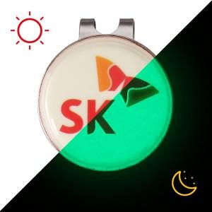

【상세/제작정보】 | 어두운곳에서 더욱 빛나는! 100%국내생산으로 높은 퀄리티의 커스텀 야광 볼마커

【인쇄/포장옵션】 | 풀칼라 / OPP(비닐)

【공급단가】 | 수량 | 100~ | 300~ | 500~ | 1,000~ | 3,000~
*VAT별도 | 단가 | 3,910원 | 3,770원 | 3,620원 | 3,480원 | 3,390원

【상품 URL】 | https://www.synergygift.co.kr:443/src/goods_detail.php?gdno=27893

